6.3acc自动化验证
Azure | vmmachine | Private IP address | vlan | ResourecGroup | Mid Service | Caredentials-ID | Caredentials-PW | Inbound port rules1 | table | Inbound port rules1 | Inbound port rules2 | Inbound port rules3
 | Discoveytest | 10.0.0.4 | 1 | snowGroup | O | discoveryAdmin | SonwTest2026! |  | cmdb_ci_server.list
 | accLinuxTest | 10.0.0.8 | 1 | snowGroup |  | azureuserLinux | SonwTest2026!
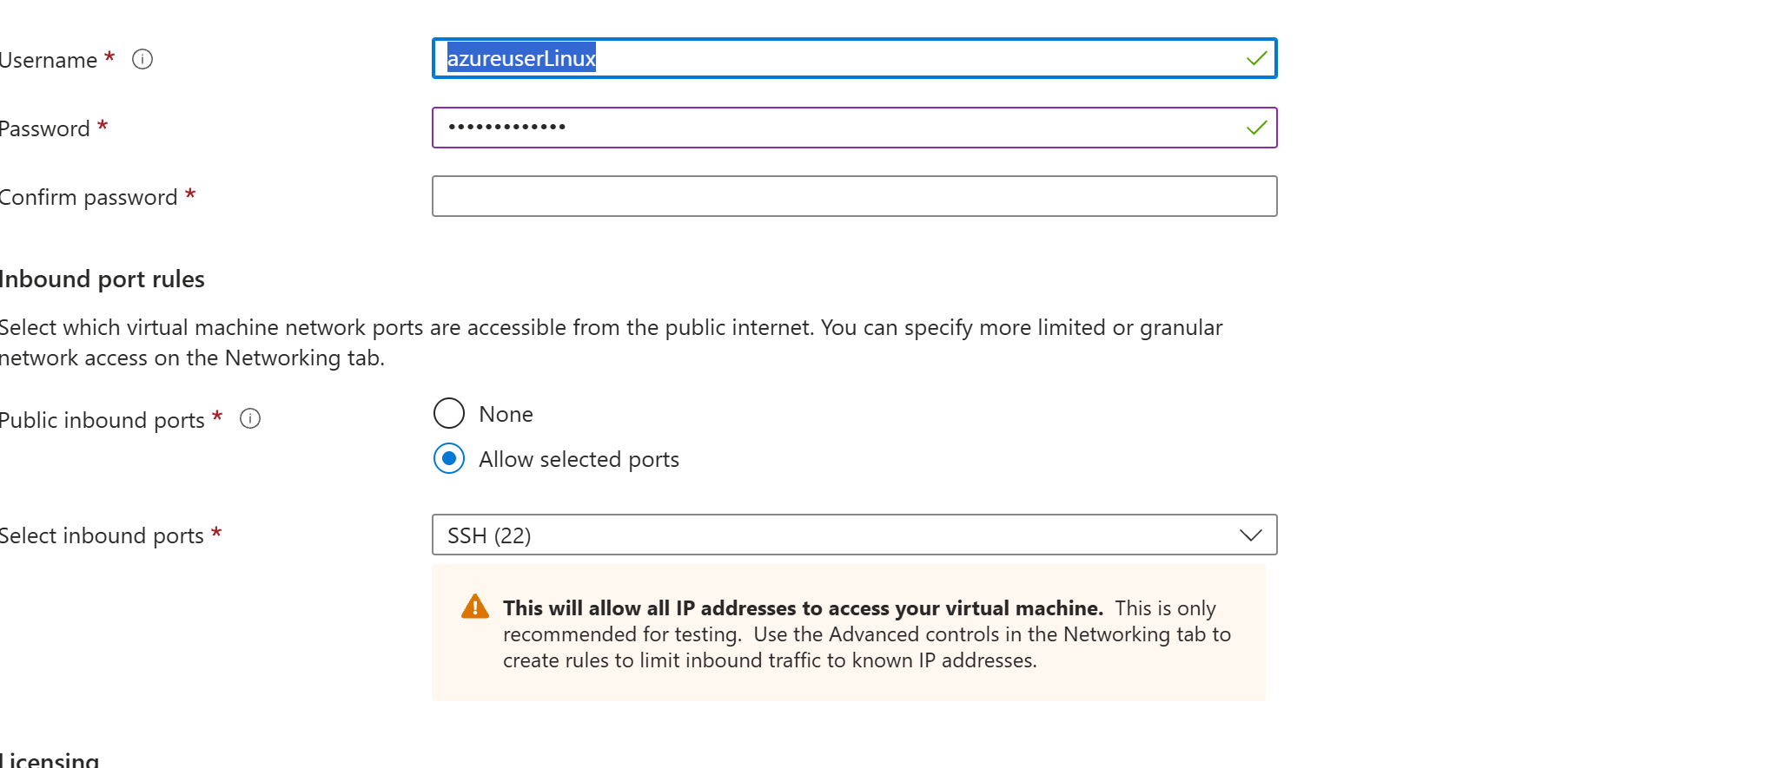
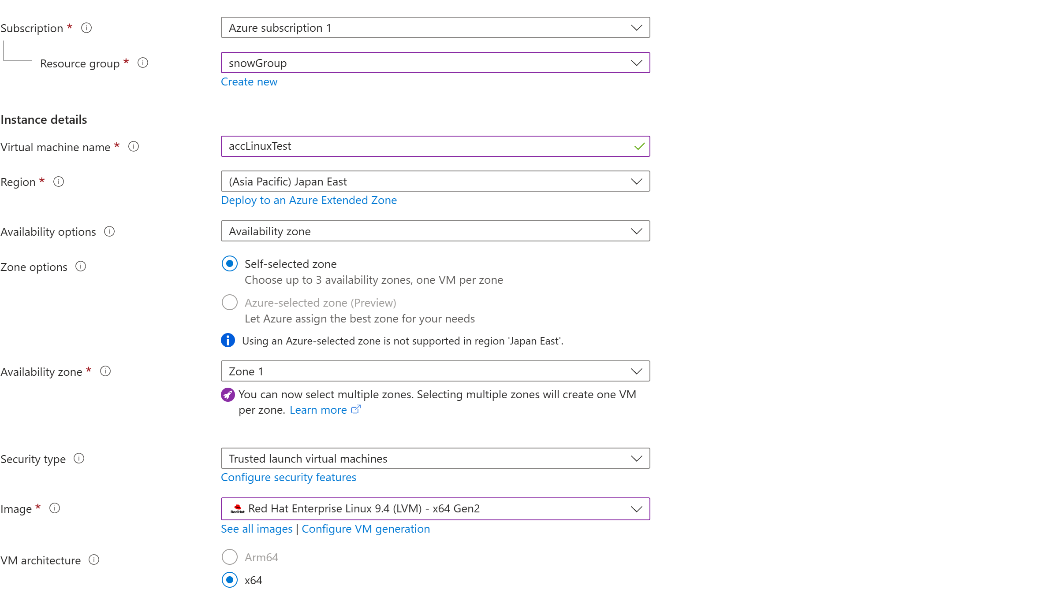

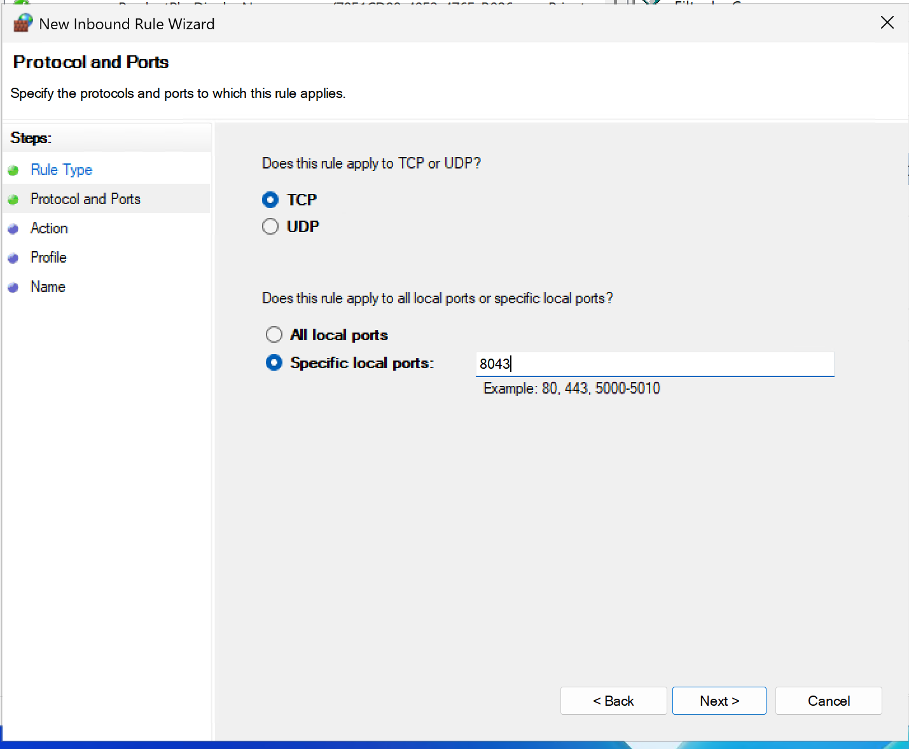

 | 1. 新建并打开文件

 | 在终端里输入以下命令并回车：

 | Bash

 | vi acc.yml
 | 2. 进入“输入模式”

 | 在键盘上按下英文字母 i 键。 你会发现屏幕左下角出现了 -- INSERT --（插入）字样，这代表现在可以打字了。

 | 3. 复制并粘贴配置

 | 复制下面框里的全部内容，然后在你的 PowerShell 窗口里点击右键（在 PowerShell 里点右键就是粘贴）：

 | YAML

 | backend:
 | - url: "wss://10.0.0.4:8043/ws/events"

 | mid_secret: "wNykxwXdCeZTG88C8b3DHXDVEfXynjZ3"
 | 请按顺序按下键盘上的这几个键（注意切换到英文输入法）：

 | 1. 按一下 Esc 键（左下角的 -- INSERT -- 会消失）。

 | 2. 输入 :wq（冒号、w、q，意思是保存并退出）。

 | 3. 敲 回车 键。
 | # 切换到你电脑的下载目录
 | cd ~\Downloads

 | # 把文件远程安全复制到 Linux 的 acc_test 文件夹下
 | scp .\agent-client-collector.rpm azureuserLinux@20.78.10.194:~/acc_test/

 | Bash

 | # 1. 安装 RPM 包（它在初始化时会直接认领你上面埋好的配置文件）
 | sudo rpm -ivh agent-client-collector.rpm

 | # 2. 修正红帽系统合规权限
 | sudo chown servicenow:servicenow /etc/servicenow/agent-client-collector/acc.yml && sudo chmod 640 /etc/servicenow/agent-client-collector/acc.yml

 | # 3. 启动并设置自启
 | sudo systemctl enable acc --now

 | sudo mkdir -p /etc/servicenow/agent-client-collector/
 | sudo cp acc.yml /etc/servicenow/agent-client-collector/acc.yml

Azure | vmmachine | Private IP address | vlan | ResourecGroup | Mid Service | Caredentials-ID | Caredentials-PW | Inbound port rules1 | table | Inbound port rules1 | Inbound port rules2 | Inbound port rules3
 | Discoveytest | 10.0.0.4 | 1 | snowGroup | O | discoveryAdmin | SonwTest2026! |  | cmdb_ci_server.list
 | accLinuxTest | 10.0.0.8 | 1 | snowGroup |  | azureuserWindows | SonwTest2026!

1
discovery
Horizontal Discovery
ip Rang discovery

cloud
discovery
aws

azure

Google Cloud

Top-Down Discovery
Traffic-based Mapping

Pattern-based Mapping

Tag-based Mapping

ACC

Level 1: 核心机制(获取源头) | Level 2: 发现维度(业务视角) | Level 3: 扫描/映射策略(区块分类) | Level 4: 底层协议与触点(技术手段) | Level 5: 最终纳管的 CI (配置项)(目标产出)
1. Agentless | 1.1 Horizontal Discovery | IP Range Discovery | SSH (22): 凭证登录 | Linux/Unix, Windows 服务器

(无代理扫描) | (水平发现：盘点基础设施) | (传统 IP 网段发现) | WMI/WinRM: Windows 凭证 | 交换机, 路由器, 防火墙, F5

 |  |  | SNMP (161): 团体字 | 存储阵列 (EMC/NetApp)
(基于 MID Server 主动拉取 / Pull)
 |  |  | SMI-S / CIM: 存储管理协议 | 硬件组件 (CPU/网卡/内存)
 | 水平検出中に ディスカバリー によって収集されるデータ: [cmdb_ci_linux_server]​ [cmdb_ci_storage_server] [cmdb_ci_storage_node_element] [cmdb_ci_storage_controller] [cmdb_ci_storage_port] [cmdb_ci_storage_switch] [cmdb_ci_storage_enclosure] [cmdb_ci_initiator_group]​ [cmdb_ci_fc_disk]​ [cmdb_ci_fc_port]​ | Cloud Discovery | Azure Resource Manager API | 云实例 (VMs), VPC/VNet 虚拟网络

 |  | (云原生资源发现) | AWS EC2/S3/RDS API | 云存储桶, 关系型数据库 (RDS)

 |  |  | Google Cloud Compute API | 可用区, 负载均衡器资源

 |  |  | VMware vCenter API
 |  | Serverless / Container | Kubernetes (K8s) API | K8s 集群, 节点, 命名空间

 |  | (无服务器与容器发现) | Docker Engine API | Pods, Docker 容器映像

 |  |  | AWS Lambda / Azure Functions | Serverless 运行实例
 | 1.2 Top-Down Discovery | Pattern-based Mapping | 解析配置文件 (如 Tomcat 的 server.xml, WebLogic 的 config.xml) | 从单一 URL 入口，一层层往下画出：

 | (自顶向下：构建业务拓扑) | (基于模式与配置文件的映射) | 读取 VIP 入口 | Web 层 -> 中间件层 -> 数据库层的应用服务地图

 | (Service Mapping)
 |  | Traffic-based Mapping | TCP Connections (底层的网络握手) | 自动发现那些没有写在配置文件里，但实际发生通信的依赖关系。

 |  | (基于流量的映射) | VPC Flow Logs (云端流量日志)

 |  |  | NetFlow / sFlow
 |  | Tag-based Mapping | Cloud Key-Value Tags | 只要云资源打了相同标签，自动将它们组合成一个动态的“标签应用服务”。

 |  | (基于标签的映射) | (如读取 Azure 上的 App=CRM)
 |  | ML-based Mapping | Predictive Intelligence (PI) | 系统自动猜测：“这 5 台机器经常互相通信，建议它们组成一个业务系统”。

 |  | (基于机器学习的自动建议) | (分析 TCP 连接和进程数据，利用算法聚类)
2. Agent-based | 2.1 Endpoint & Deep OS | ACC-V (Visibility) | Osquery (底层查询引擎) | 无需密码即可获取：

(有代理探针) | (端点与操作系统深度感知) | (可见性与资产收集) | Ruby 脚本 (本地命令执行) | 深度硬件信息、本地运行进程、软件安装清单、TCP 连接状态。

 |  |  | WebSocket (8043) 长连接回传
(基于 ACC 主动上报 / Push)
 | 2.2 Monitoring & Logs | ACC-M (Monitoring) | Sensu Go 框架 | 实时性能指标、系统告警事件。

 | (实时监控与事件) | (监控与告警) | 本地阈值检查 (CPU/内存超载)
3. Integration | 3.1 Service Graph | Endpoint Management | Microsoft SCCM / MECM | 员工笔记本电脑、移动设备、桌面办公软件清单。

(第三方集成) | (服务图谱连接器) | (端点资产管理集成) | Microsoft Intune

 |  |  | Jamf (针对 Mac/Apple 资产)
(基于 API 数据融合)
 |  | Observability Integration | Datadog / Dynatrace API | 直接把别的监控软件已经画好的网络拓扑或资产信息同步进 CMDB。

 |  | (可观测性平台集成) | SolarWinds API

2
discovery
Horizontal Discovery
ip Rang discovery

cloud
discovery
aws

azure

Google Cloud

Top-Down Discovery
Traffic-based Mapping

Pattern-based Mapping

Tag-based Mapping

ACC

Level 1: 核心机制(获取源头) | Level 2: 发现维度(业务视角) | Level 3: 扫描/映射策略(区块分类) | Level 4: 底层协议与触点(技术手段) | Level 5: 最终纳管的 CI (配置项)(目标产出)
1. Agentless (无代理扫描) (基于 MID Server 主动拉取 / Pull) | 1.1 Horizontal Discovery (水平发现：盘点基础设施) | IP Range Discovery (传统 IP 网段发现) | SSH (22): 凭证登录 | Linux/Unix, Windows 服务器

 |  |  | WMI/WinRM: Windows 凭证 | 交换机, 路由器, 防火墙, F5

 |  |  | SNMP (161): 团体字 | 存储阵列 (EMC/NetApp)

 |  |  | SMI-S / CIM: 存储管理协议 | 硬件组件 (CPU/网卡/内存)
 |  | Cloud Discovery (云原生资源发现) | Azure Resource Manager API | 云实例 (VMs), VPC/VNet 虚拟网络

 |  |  | AWS EC2/S3/RDS API | 云存储桶, 关系型数据库 (RDS)

 |  |  | Google Cloud Compute API | 可用区, 负载均衡器资源

 |  |  | VMware vCenter API
 |  | Serverless / Container (无服务器与容器发现) | Kubernetes (K8s) API | K8s 集群, 节点, 命名空间

 |  |  | Docker Engine API | Pods, Docker 容器映像

 |  |  | AWS Lambda / Azure Functions | Serverless 运行实例
 | 1.2 Top-Down Discovery (自顶向下：构建业务拓扑) (Service Mapping) | Pattern-based Mapping (基于模式与配置文件的映射) | 解析配置文件 (如 Tomcat 的 server.xml, WebLogic 的 config.xml) | 从单一 URL 入口，一层层往下画出：

 |  |  | 读取 VIP 入口 | Web 层 -> 中间件层 -> 数据库层的应用服务地图

 |  | Traffic-based Mapping (基于流量的映射) | TCP Connections (底层的网络握手) | 自动发现那些没有写在配置文件里，但实际发生通信的依赖关系。

 |  |  | VPC Flow Logs (云端流量日志)

 |  |  | NetFlow / sFlow
 |  | Tag-based Mapping (基于标签的映射) | Cloud Key-Value Tags (如读取 Azure 上的 App=CRM) | 只要云资源打了相同标签，自动将它们组合成一个动态的“标签应用服务”。

 |  | ML-based Mapping (基于机器学习的自动建议) | Predictive Intelligence (PI) (分析 TCP 连接和进程数据，利用算法聚类) | 系统自动猜测：“这 5 台机器经常互相通信，建议它们组成一个业务系统”。

2. Agent-based (有代理探针) (基于 ACC 主动上报 / Push) | 2.1 Endpoint & Deep OS (端点与操作系统深度感知) | ACC-V (Visibility) (可见性与资产收集) | Osquery (底层查询引擎) | 无需密码即可获取：

 |  |  | Ruby 脚本 (本地命令执行) WebSocket (8043) 长连接回传 | 深度硬件信息、本地运行进程、软件安装清单、TCP 连接状态。

 | 2.2 Monitoring & Logs (实时监控与事件) | ACC-M (Monitoring) (监控与告警) | Sensu Go 框架 | 实时性能指标、系统告警事件。

3. Integration (第三方集成) (基于 API 数据融合) | 3.1 Service Graph (服务图谱连接器) | Endpoint Management (端点资产管理集成) | Microsoft SCCM / MECM | 员工笔记本电脑、移动设备、桌面办公软件清单。

 |  |  | Microsoft Intune

 |  |  | Jamf (针对 Mac/Apple 资产)

 |  | Observability Integration (可观测性平台集成) | Datadog / Dynatrace API | 直接把别的监控软件已经画好的网络拓扑或资产信息同步进 CMDB。

 |  |  | SolarWinds API

3
discovery
Horizontal Discovery
ip Rang discovery

cloud
discovery
aws

azure

Google Cloud

Top-Down Discovery
Traffic-based Mapping

Pattern-based Mapping

Tag-based Mapping

ACC

Level 1: 核心机制(获取源头) | Level 2: 发现维度(业务视角) | Level 3: 扫描/映射策略(区块分类) | Level 4: 底层协议与触点(技术手段) | Level 5: 最终纳管的 CI (配置项)(目标产出)
1. Agentless (无代理扫描) (基于 MID Server 主动拉取 / Pull) | 1.1 Horizontal Discovery (水平发现：盘点基础设施) | IP Range Discovery (传统 IP 网段发现) | SSH (22): 凭证登录 | Linux/Unix, Windows 服务器

 |  |  | WMI/WinRM: Windows 凭证 | 交换机, 路由器, 防火墙, F5

 |  |  | SNMP (161): 团体字 | 存储阵列 (EMC/NetApp)

 |  |  | SMI-S / CIM: 存储管理协议 | 硬件组件 (CPU/网卡/内存)
 |  | Cloud Discovery (云原生资源发现) | Azure Resource Manager API | 云实例 (VMs), VPC/VNet 虚拟网络

 |  |  | AWS EC2/S3/RDS API | 云存储桶, 关系型数据库 (RDS)

 |  |  | Google Cloud Compute API | 可用区, 负载均衡器资源

 |  |  | VMware vCenter API
 |  | Serverless / Container (无服务器与容器发现) | Kubernetes (K8s) API | K8s 集群, 节点, 命名空间

 |  |  | Docker Engine API | Pods, Docker 容器映像

 |  |  | AWS Lambda / Azure Functions | Serverless 运行实例
 | 1.2 Top-Down Discovery (自顶向下：构建业务拓扑) (Service Mapping) | Pattern-based Mapping (基于模式与配置文件的映射) | 解析配置文件 (如 Tomcat 的 server.xml, WebLogic 的 config.xml) 读取 VIP 入口 | 从单一 URL 入口，一层层往下画出：

 |  |  |  | Web 层 -> 中间件层 -> 数据库层的应用服务地图

 |  | Traffic-based Mapping (基于流量的映射) | TCP Connections (底层的网络握手) | 自动发现那些没有写在配置文件里，但实际发生通信的依赖关系。

 |  |  | VPC Flow Logs (云端流量日志)

 |  |  | NetFlow / sFlow
 |  | Tag-based Mapping (基于标签的映射) | Cloud Key-Value Tags (如读取 Azure 上的 App=CRM) | 只要云资源打了相同标签，自动将它们组合成一个动态的“标签应用服务”。

2. Agent-based (有代理探针) (基于 ACC 主动上报 / Push) | 2.1 Endpoint & Deep OS (端点与操作系统深度感知) | ACC-V (Visibility) (可见性与资产收集) | Osquery (底层查询引擎) | 无需密码即可获取：

 |  |  | Ruby 脚本 (本地命令执行) WebSocket (8043) 长连接回传 | 深度硬件信息、本地运行进程、软件安装清单、TCP 连接状态。

